2023
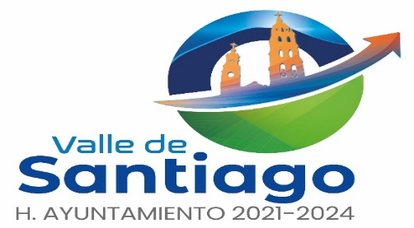
 | LINEAMIENTOS PARA DAR ACONOCER LOS MONTOS QUE RECIBAN, LAS OBRAS Y ACCIONES A REALIZAR, EL COSTO DE CADA UNA, SU UBICACIÓN, METAS Y BENEFICIARIOS DEL EJERCICIO 2023

 | MUNICIPIO DE VALLE DE SANTIAGO, GTO
 | MONTOS QUE RECIBAN, OBRAS Y ACCIONES A REALIZAR CON EL FAIS 2023

 |  |  |  |  | MONTO QUE RECIBAN DEL FAIS: | $88,113,146.00

OBRA O ACCION A REALIZAR | COSTO | UBICACIÓN |  |  | METAS | BENEFICIARIOS
 |  | ENTIDAD | MUNICIPIO | LOCALIDAD

 | $88,113,146.00
 |  |  | SE ENCUENTRA EN CERO POR NO HABER PROPUESTA DE OBRA AL MOMENTO

